备注
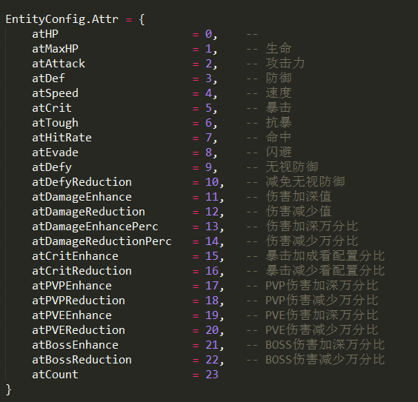

 |  | 属性 | 属性编号 | 战力系数 | 实际配置
 |  | 生命 | 1 | 0.5 | 50
 |  | 攻击力 | 2 | 5 | 500
 |  | 防御 | 3 | 5 | 500
 |  | 速度 | 4 | 10 | 1000
 |  | 暴击 | 5 | 10 | 1000
 |  | 抗暴 | 6 | 10 | 1000
 |  | 命中 | 7 | 10 | 1000
 |  | 闪避 | 8 | 10 | 1000
 |  | 无视防御 | 9 | 10 | 1000
 |  | 减免无视 | 10 | 10 | 1000
 |  | 伤害加深值 | 11 | 10 | 1000
 |  | 伤害减免值 | 12 | 10 | 1000
 |  | 伤害加深万分比 | 13 | 5000 | 500000
 |  | 伤害减免万分比 | 14 | 5000 | 500000
 |  | 暴伤加成 | 15 | 5000 | 500000
 |  | 暴伤减免 | 16 | 5000 | 500000
 |  | PVP伤害加深 | 17 | 5000 | 500000
 |  | PVP伤害减免 | 18 | 5000 | 500000
 |  | PVE伤害加深 | 19 | 5000 | 500000
 |  | PVE伤害减免 | 20 | 5000 | 500000
 |  | BOSS伤害加深 | 21 | 5000 | 500000
 |  | BOSS伤害减免 | 22 | 5000 | 500000

命中率： | MAX(命中修正参数+（G命中-S闪避）/命中分母参数(命中等级),命中保底参数) |  |  | 特殊伤害参数： | case1：PVP
暴击率： | MIN（MAX(暴击修正参数+（G暴击-S抗暴）/暴击分母参数（暴击等级）,暴击保底参数),暴击上限参数） |  |  |  | PVP增伤-PVP减伤
伤害结算公式 | 伤害总控参数*基础伤害*MAX[（1+G伤害率增加<百分比>-S伤害率减少<百分比>+特殊伤害参数）,0]+（G伤害值增加<绝对值>-S伤害值减免<绝对值>），最小值为1 |  |  |  | case2：PVE
 |  |  |  |  | PVE增伤-PVE减伤
 |  |  |  |  | case3：PVE&BOSS
伤害总控参数 | DamageAdjustAll |  |  |  | BOSS增伤-BOSS减伤+PVE增伤-PVE减伤
命中修正参数 | HitAdjust
命中分母参数(命中等级) | HitAdjustLv
命中保底参数 | HitAdjustMinimum
暴击修正参数 | critAdjust
暴击分母参数（暴击等级） | critAdjustLv
暴击保底参数 | critAdjustMinimum
暴击上限参数 | critAdjustMaxlimit

